Supplementary Fig. 20 a-b
# iteration | (a) GLSN of 2015, increasing removal
 | Percent of removed routes: 10% |  |  |  |  |  | Percent of removed routes: 20% |  |  |  |  |  | Percent of removed routes: 30%
 | at the country level |  |  | at the country pair level |  |  | at the country level |  |  | at the country pair level |  |  | at the country level
 | # all connections | # SC connections | # NSC connections | # all connections | # SC connections | # NSC connections | # all connections | # SC connections | # NSC connections | # all connections | # SC connections | # NSC connections | # all connections
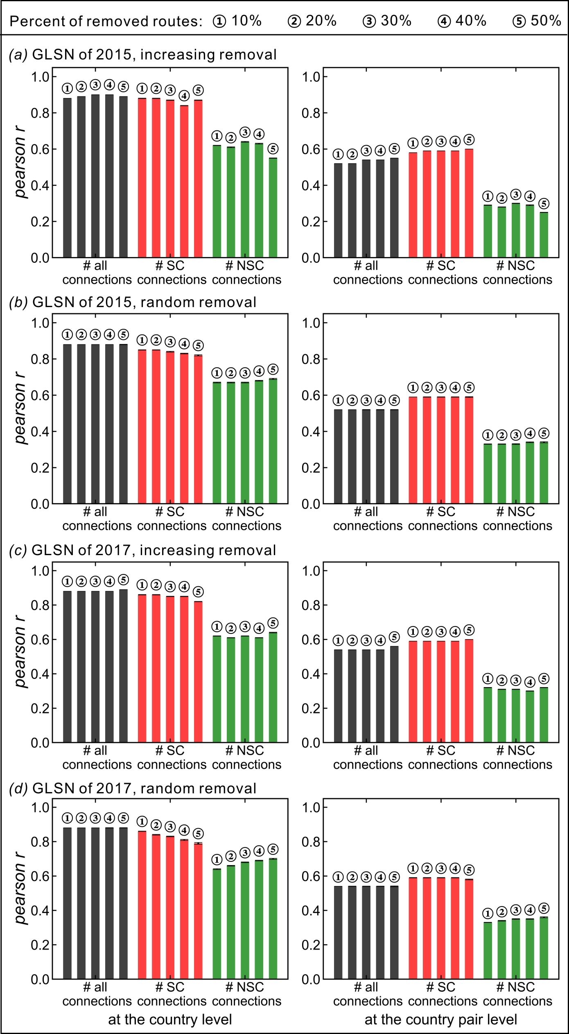
1 | 0.88 | 0.87 | 0.58 | 0.52 | 0.57 | 0.26 | 0.89 | 0.89 | 0.55 | 0.52 | 0.59 | 0.23 | 0.9
2 | 0.88 | 0.86 | 0.67 | 0.52 | 0.58 | 0.34 | 0.89 | 0.9 | 0.66 | 0.52 | 0.6 | 0.32 | 0.9
3 | 0.88 | 0.88 | 0.6 | 0.52 | 0.58 | 0.27 | 0.89 | 0.9 | 0.57 | 0.52 | 0.59 | 0.24 | 0.9
4 | 0.88 | 0.91 | 0.6 | 0.52 | 0.61 | 0.27 | 0.89 | 0.89 | 0.58 | 0.52 | 0.58 | 0.26 | 0.9
5 | -- | -- | -- | -- | -- | -- | 0.89 | 0.89 | 0.62 | 0.52 | 0.59 | 0.29 | 0.9
6 | 0.88 | 0.9 | 0.58 | 0.52 | 0.58 | 0.26 | 0.89 | 0.86 | 0.58 | 0.52 | 0.58 | 0.28 | 0.9
7 | 0.88 | 0.89 | 0.59 | 0.52 | 0.58 | 0.27 | 0.89 | 0.87 | 0.67 | 0.52 | 0.58 | 0.33 | 0.9
8 | 0.88 | 0.89 | 0.6 | 0.52 | 0.58 | 0.27 | 0.89 | 0.89 | 0.59 | 0.52 | 0.59 | 0.25 | 0.9
9 | 0.88 | 0.85 | 0.69 | 0.52 | 0.6 | 0.34 | 0.89 | 0.89 | 0.55 | 0.52 | 0.58 | 0.23 | 0.9
10 | 0.88 | 0.85 | 0.69 | 0.52 | 0.59 | 0.35 | 0.89 | 0.89 | 0.58 | 0.52 | 0.58 | 0.26 | 0.9
11 | 0.88 | 0.87 | 0.58 | 0.52 | 0.57 | 0.26 | 0.89 | 0.89 | 0.59 | 0.52 | 0.58 | 0.26 | 0.9
12 | 0.88 | 0.9 | 0.63 | 0.52 | 0.59 | 0.3 | 0.89 | 0.9 | 0.52 | 0.52 | 0.59 | 0.22 | 0.9
13 | 0.88 | 0.88 | 0.6 | 0.52 | 0.58 | 0.28 | 0.89 | 0.89 | 0.59 | 0.52 | 0.58 | 0.27 | 0.9
14 | 0.88 | 0.82 | 0.67 | 0.52 | 0.57 | 0.34 | 0.89 | 0.91 | 0.61 | 0.52 | 0.61 | 0.27 | 0.9
15 | 0.88 | 0.89 | 0.56 | 0.52 | 0.59 | 0.25 | 0.89 | 0.89 | 0.67 | 0.52 | 0.58 | 0.32 | 0.9
16 | 0.88 | 0.89 | 0.59 | 0.52 | 0.59 | 0.25 | 0.89 | 0.88 | 0.6 | 0.52 | 0.59 | 0.25 | 0.9
17 | 0.88 | 0.84 | 0.73 | 0.52 | 0.6 | 0.38 | 0.89 | 0.89 | 0.66 | 0.52 | 0.59 | 0.31 | 0.9
18 | 0.88 | 0.87 | 0.69 | 0.52 | 0.6 | 0.37 | 0.89 | 0.89 | 0.55 | 0.52 | 0.59 | 0.23 | 0.9
19 | 0.88 | 0.89 | 0.66 | 0.52 | 0.6 | 0.31 | 0.89 | 0.88 | 0.59 | 0.52 | 0.57 | 0.27 | 0.9
20 | 0.88 | 0.91 | 0.6 | 0.52 | 0.61 | 0.27 | 0.89 | 0.89 | 0.59 | 0.52 | 0.58 | 0.26 | 0.9
21 | 0.88 | 0.9 | 0.57 | 0.52 | 0.58 | 0.24 | 0.89 | 0.92 | 0.61 | 0.52 | 0.6 | 0.24 | 0.9
22 | 0.88 | 0.87 | 0.61 | 0.52 | 0.58 | 0.28 | 0.89 | 0.87 | 0.67 | 0.52 | 0.58 | 0.33 | 0.9
23 | 0.88 | 0.88 | 0.63 | 0.52 | 0.59 | 0.3 | 0.89 | 0.9 | 0.57 | 0.52 | 0.59 | 0.25 | 0.9
24 | 0.88 | 0.89 | 0.6 | 0.52 | 0.57 | 0.28 | 0.89 | 0.89 | 0.58 | 0.52 | 0.59 | 0.24 | 0.9
25 | 0.88 | 0.87 | 0.67 | 0.52 | 0.58 | 0.34 | 0.89 | 0.89 | 0.63 | 0.52 | 0.6 | 0.29 | 0.9
26 | 0.88 | 0.91 | 0.56 | 0.52 | 0.6 | 0.23 | 0.89 | 0.87 | 0.7 | 0.52 | 0.59 | 0.36 | 0.9
27 | 0.88 | 0.89 | 0.6 | 0.52 | 0.57 | 0.29 | 0.89 | 0.89 | 0.56 | 0.52 | 0.58 | 0.24 | 0.9
28 | 0.88 | 0.84 | 0.7 | 0.52 | 0.58 | 0.35 | 0.89 | 0.88 | 0.56 | 0.52 | 0.58 | 0.24 | 0.9
29 | 0.88 | 0.83 | 0.72 | 0.52 | 0.59 | 0.38 | 0.89 | 0.9 | 0.56 | 0.52 | 0.59 | 0.25 | 0.9
30 | 0.88 | 0.85 | 0.67 | 0.52 | 0.58 | 0.34 | 0.89 | 0.89 | 0.59 | 0.52 | 0.58 | 0.27 | 0.9
31 | 0.88 | 0.89 | 0.6 | 0.52 | 0.57 | 0.28 | 0.89 | 0.89 | 0.66 | 0.52 | 0.58 | 0.32 | 0.9
32 | 0.88 | 0.88 | 0.59 | 0.52 | 0.58 | 0.28 | 0.89 | 0.79 | 0.74 | 0.52 | 0.57 | 0.39 | 0.9
33 | 0.88 | 0.83 | 0.62 | 0.52 | 0.57 | 0.3 | 0.89 | 0.88 | 0.58 | 0.52 | 0.59 | 0.25 | 0.9
34 | 0.88 | 0.88 | 0.57 | 0.52 | 0.58 | 0.25 | 0.89 | 0.89 | 0.67 | 0.52 | 0.59 | 0.33 | 0.9
35 | 0.88 | 0.88 | 0.67 | 0.52 | 0.59 | 0.33 | 0.89 | 0.89 | 0.59 | 0.52 | 0.59 | 0.25 | 0.9
36 | 0.88 | 0.89 | 0.57 | 0.52 | 0.58 | 0.25 | -- | -- | -- | -- | -- | -- | 0.9
37 | 0.88 | 0.88 | 0.58 | 0.52 | 0.58 | 0.26 | 0.89 | 0.9 | 0.58 | 0.52 | 0.6 | 0.25 | 0.9
38 | 0.88 | 0.9 | 0.62 | 0.52 | 0.59 | 0.29 | 0.89 | 0.85 | 0.73 | 0.52 | 0.6 | 0.38 | 0.9
39 | 0.88 | 0.86 | 0.62 | 0.52 | 0.57 | 0.28 | 0.89 | 0.85 | 0.72 | 0.52 | 0.59 | 0.37 | 0.9
40 | 0.88 | 0.87 | 0.68 | 0.52 | 0.58 | 0.34 | 0.89 | 0.88 | 0.66 | 0.52 | 0.6 | 0.32 | 0.9
41 | 0.88 | 0.85 | 0.67 | 0.52 | 0.58 | 0.34 | 0.89 | 0.9 | 0.57 | 0.52 | 0.59 | 0.24 | 0.9
42 | 0.88 | 0.9 | 0.55 | 0.52 | 0.58 | 0.23 | 0.89 | 0.91 | 0.56 | 0.52 | 0.6 | 0.23 | 0.9
43 | 0.88 | 0.83 | 0.69 | 0.52 | 0.59 | 0.34 | 0.89 | 0.89 | 0.54 | 0.52 | 0.59 | 0.23 | 0.9
44 | 0.88 | 0.9 | 0.58 | 0.52 | 0.6 | 0.24 | 0.89 | 0.89 | 0.66 | 0.52 | 0.59 | 0.32 | 0.9
45 | 0.88 | 0.9 | 0.59 | 0.52 | 0.58 | 0.25 | 0.89 | 0.9 | 0.62 | 0.52 | 0.6 | 0.28 | 0.9
46 | 0.88 | 0.88 | 0.57 | 0.52 | 0.57 | 0.26 | 0.89 | 0.89 | 0.58 | 0.52 | 0.58 | 0.26 | 0.9
47 | 0.88 | 0.89 | 0.6 | 0.52 | 0.58 | 0.26 | 0.89 | 0.9 | 0.55 | 0.52 | 0.58 | 0.22 | 0.9
48 | 0.88 | 0.91 | 0.65 | 0.52 | 0.61 | 0.29 | 0.89 | 0.89 | 0.59 | 0.52 | 0.59 | 0.24 | 0.9
49 | 0.88 | 0.88 | 0.6 | 0.52 | 0.58 | 0.27 | 0.89 | 0.89 | 0.59 | 0.52 | 0.58 | 0.26 | 0.9
50 | 0.88 | 0.83 | 0.7 | 0.52 | 0.58 | 0.36 | 0.89 | 0.84 | 0.69 | 0.52 | 0.58 | 0.35 | 0.9
51 | 0.88 | 0.9 | 0.57 | 0.52 | 0.59 | 0.26 | 0.89 | 0.84 | 0.62 | 0.52 | 0.58 | 0.29 | 0.9
52 | 0.88 | 0.89 | 0.68 | 0.52 | 0.58 | 0.34 | 0.89 | 0.88 | 0.6 | 0.52 | 0.58 | 0.27 | 0.9
53 | 0.88 | 0.89 | 0.59 | 0.52 | 0.6 | 0.28 | 0.89 | 0.89 | 0.55 | 0.52 | 0.59 | 0.23 | 0.9
54 | 0.88 | 0.89 | 0.57 | 0.52 | 0.6 | 0.24 | 0.89 | 0.88 | 0.57 | 0.52 | 0.57 | 0.25 | 0.9
55 | 0.88 | 0.87 | 0.64 | 0.52 | 0.6 | 0.32 | 0.89 | 0.85 | 0.69 | 0.52 | 0.58 | 0.34 | 0.9
56 | 0.88 | 0.89 | 0.58 | 0.52 | 0.59 | 0.26 | 0.89 | 0.89 | 0.67 | 0.52 | 0.59 | 0.33 | 0.9
57 | 0.88 | 0.87 | 0.67 | 0.52 | 0.58 | 0.33 | 0.89 | 0.88 | 0.66 | 0.52 | 0.6 | 0.33 | 0.9
...

